Закупка cronier-mac
Фото | Наименование | Цена | Кол-во | Сумма
 | CR-9096 | 550.00 | 5 | 2,750.00
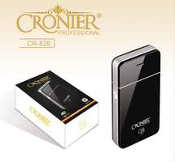 | CR-826 | 300.00 | 4 | 1,200.00
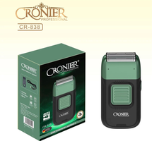 | CR-838 | 900.00 | 4 | 3,600.00
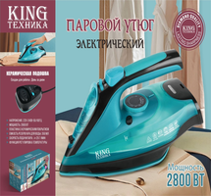 | KC-3043 | 1,450.00 | 3 | 4,350.00
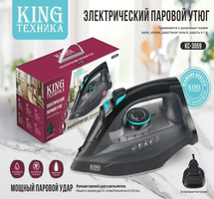 | KC-3059 | 1,350.00 | 2 | 2,700.00
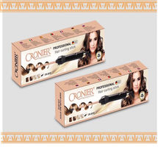 | CR-2018 | 700.00 | 1 | 700.00
 | CR-8818 | 1,250.00 | 1 | 1,250.00
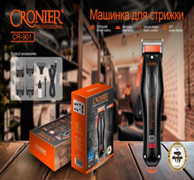 | CR-901 | 900.00 | 1 | 900.00
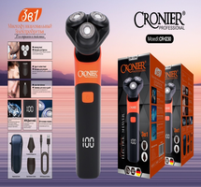 | CR-1230 | 650.00 | 1 | 650.00
Итого: 9 позиций |  |  | 22 | 18,100.00

